DEFINIÇÃO DA GEOMETRIA
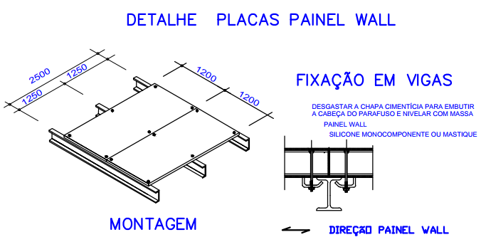
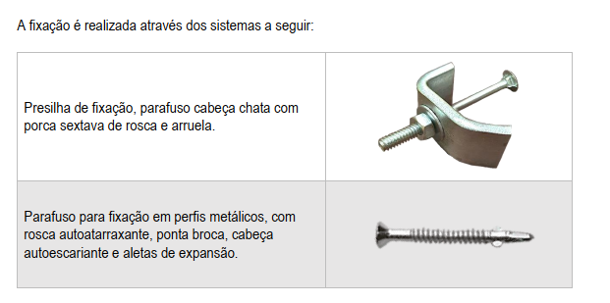
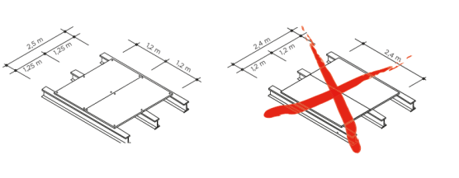
DEFINIÇÃO DE GEOMETRIA - MEZANINOS
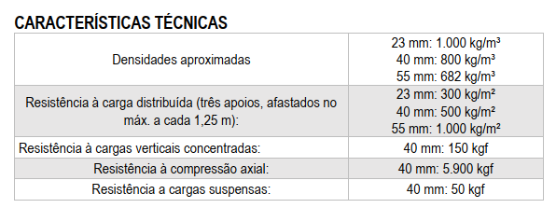
20.0 | Largura (Frontal)
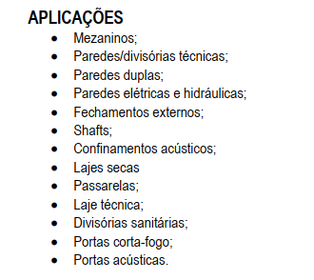
5.0 | Comprimento

3.0 | Altura do Pilar

1 | Quantidade de vãos

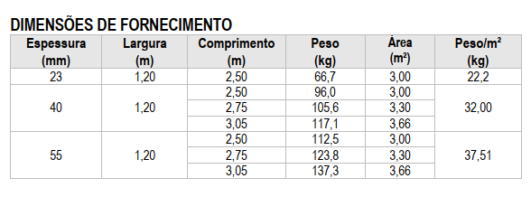
16 | Quantidade de vigas secundarias frontal

1.250 | Distância entre vigas secundárias frontal

5.00 | Distância entre pórticos (dp)

